2.Pivot VC
โครงการภายใต้เป้าหมายแผนแม่บทย่อย : 010501 กลไกการบริหารความมั่นคงมีประสิทธิภาพสูงขึ้น

จำนวนโครงการทั้งหมด | ปีงบประมาณ
องค์ประกอบ/ปัจจจัย | 2558 | 2561 | 2562 | 2563 | 2564 | 2565 | 2566 | จำนวนโครงการทั้งหมด
ไม่สอดคล้องกับ V และ F ใด |  | 1 |  | 2 |  |  |  | 3
F00 |  | 1 |  | 2 |  |  |  | 3
010501V01 |  |  | 21 | 36 | 55 | 18 |  | 130
010501F0101 |  |  | 12 | 26 | 26 | 12 |  | 76
010501F0102 |  |  | 1 | 9 | 23 | 6 |  | 39
010501F0103 |  |  | 8 | 1 | 6 |  |  | 15
010501V02 |  | 2 | 17 | 31 | 12 | 7 |  | 69
010501F0201 |  |  | 2 |  | 1 | 1 |  | 4
010501F0202 |  | 2 | 5 | 7 | 5 | 1 |  | 20
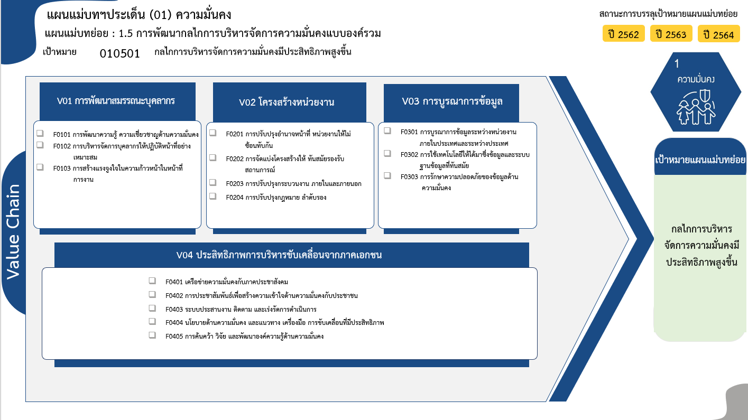
010501F0203 |  |  | 10 | 23 | 6 | 5 |  | 44
010501F0204 |  |  |  | 1 |  |  |  | 1
010501V03 | 1 | 3 | 4 | 17 | 17 | 12 |  | 54
010501F0301 |  |  | 1 | 2 | 3 | 6 |  | 12
010501F0302 | 1 | 3 | 3 | 15 | 12 | 5 |  | 39
010501F0303 |  |  |  |  | 2 | 1 |  | 3
010501V04 |  | 2 | 5 | 40 | 43 | 30 | 1 | 121
010501F0401 |  |  | 1 | 11 | 24 | 14 |  | 50
76 โครงการ
010501F0402 |  |  |  | 7 | 1 |  |  | 8
4 โครงการ
12/1* โครงการ
010501F0403 |  | 1 |  | 11 | 18 | 16 |  | 46
39 โครงการ
010501F0404 |  | 1 | 4 | 4 |  |  | 1 | 10
20 โครงการ
39 โครงการ
010501F0405 |  |  |  | 7 |  |  |  | 7
15 โครงการ
44 โครงการ
3 โครงการ
จำนวนโครงการทั้งหมด | 1 | 8 | 47 | 126 | 127 | 67 | 1 | 377
1 โครงการ
รวม 130 โครงการ
รวม 69 โครงการ
รวม 54/1* โครงการ
50 โครงการ
8 โครงการ
*F00 หมายถึงโครงการไม่สอดคล้องกับองค์ประกอบและปัจจัยใดของเป้าหมายแผนแม่บทย่อย
46 โครงการ
7 โครงการ
10/1* โครงการ

รวม 121 โครงการ

รวมทั้งสิ้น 374/4* โครงการ

 |  |  |  |  |  |  |  |  | หมายเหตุ: n* หมายถึง โครงการเพื่อขับเคลื่อนการบรรลุเป้าหมายตามยุทธศาสตร์ชาติ ประจำปีงบประมาณ พ.ศ. 2566

โครงการที่ไม่สอดคล้องกับองค์ประกอบและปัจจัยใดของเป้าหมายแผนแม่บทย่อย จำนวน 3 โครงการ

4.รวม
โครงการภายใต้เป้าหมายแผนแม่บทย่อย : 010501 กลไกการบริหารความมั่นคงมีประสิทธิภาพสูงขึ้น
กรุณา Log in เข้าระบบ eMENSCR ก่อนดำเนินการ Click ที่ link โครงการนั้น ๆ
หมายเหตุ : หากไม่ Login จะไม่สามารถดูรายละเอียดโครงการได้
โครงการที่ปรากฎเป็นโครงการที่ผ่านการอนุมัติจากผู้บริหาร (M7) ของหน่วยงานเท่านั้น (ข้อมูล ณ เดือนมีนาคม 2565)

ชื่อโครงการ | ปีงบประมาณ | วันที่เริ่มต้นโครงการ | วันที่สิ้นสุดโครงการ | หน่วยงานระดับกองหรือเทียบเท่า | หน่วยงานระดับกรมหรือเทียบเท่า | หน่วยงานระดับกระทรวงหรือเทียบเท่า | ประเภทโครงการ | องค์ประกอบ | ปัจจัย
การพัฒนาบิ๊กดาต้าแพลตฟอร์มด้านความมั่นคง | 2565 | ตุลาคม 2564 | กันยายน 2568 | ศูนย์ดิจิทัลเพื่อความมั่นคง กองอํานวยการรักษาความมั่นคงภายในราชอาณาจักร (ศดม.กอ.รมน.) | กองอำนวยการรักษาความมั่นคงภายในราชอาณาจักร (กอ.รมน.) | สำนักนายกรัฐมนตรี | ข้อเสนอโครงการสำคัญ 2566 ที่ผ่านเข้ารอบ | 010501V03 | 010501F0301
โครงการ “ศึกษาหลักเกณฑ์การจัดระดับภัยคุกคามความมั่นคง เพื่อจัดทำหลักเกณฑ์กลางในการประเมินสถานการณ์และจัดลำดับความสำคัญของปัญหาความมั่นคงในระดับพื้นที่” | 2566 | ตุลาคม 2565 | กันยายน 2566 | กองความมั่นคงด้านการเตรียมพร้อมและการป้องกันประเทศ | สำนักงานสภาความมั่นคงแห่งชาติ | สำนักนายกรัฐมนตรี | ข้อเสนอโครงการสำคัญ 2566 ที่ผ่านเข้ารอบ | 010501V04 | 010501F0404

หมายเหตุ โครงการเพื่อขับเคลื่อนการบรรลุเป้าหมายตามยุทธศาสตร์ชาติ ประจำปีงบประมาณ พ.ศ. 2566

